表封面
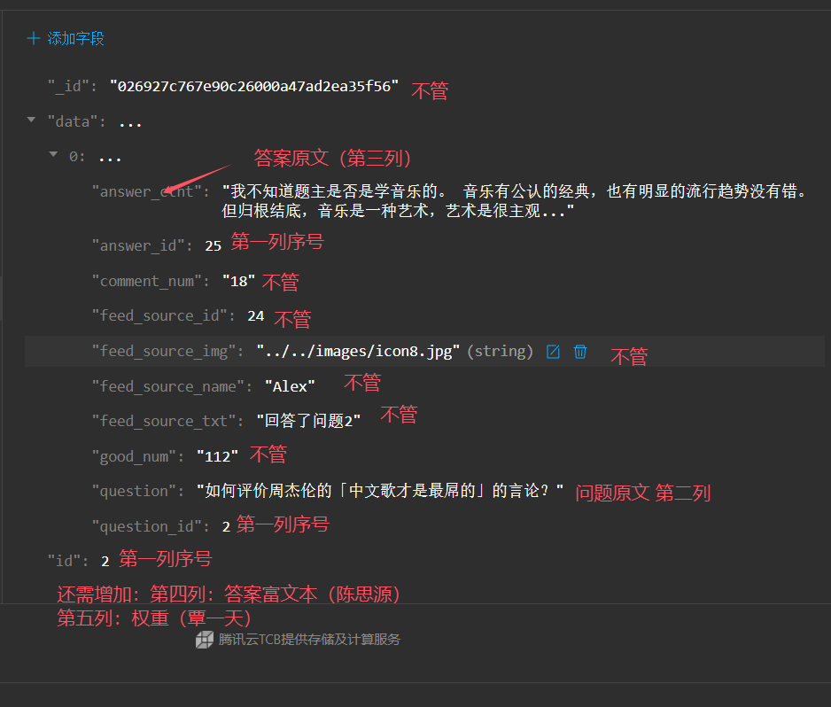
表封面 | 不要在这里写信息！！！！！
说明 | 这里用于存放所有的Q&A
 | 李一涵、邓榆耀 |  | 把所有的新问卷Q&A整理到分页这里：

 | 陈思源 | 把他们的Q&A整理到这里
 |  | 加上覃一天的排序权重

数据格式说明 | 李一涵、邓榆耀 |  | 你们接着这个表写

 | 陈思源、覃一天 |  | 你们写这个

